社会网络分析——方法与实践

社会网络分析——方法与实践
Social Network Analysis for Startups
[美]茨韦特瓦（Tsvetovat，M.） 等著
王薇 等译
本书纸版由机械工业出版社于2013年出版
电子版由华章分社（北京华章图文信息有限公司）全球范围内制作与发行
本书与市面上既有图书不同，它具备一个鲜明特点：基于开源软件（NetworkX）讲授。
本书以基于Python的网络分析包NetworkX作为社会网络分析工具，但不是一本NetworkX使用手册。
全书可以分为四部分。第1章和第2章是基础知识，主要介绍社会网络分析的背景信息与图论基础知识。
第3~5章主要介绍如何分析社会网络，分别从个体与群体两个层面，介绍社会网络的主要测量指标与分析方法。
其中第3章重点介绍社会网络节点层面的四个核心指标： |  |  |  |  |  | 程度中心性 | 亲近中心性 | 居间中心性 | 特征向量中心性
第4章、第5章介绍如何分析群体
第6章是全书最精彩的部分，关注信息如何传播，初步展示分析动态社会网络发展的建模技巧。
第7章则简单明了，主要介绍获取网络数据的入门知识。
本书使用开源的Python库，包括：NetworkX、NumPy和MatPlotLib。
所有的代码、数据和示例都可以从GitHub下载：https://github.com/maksim2042/SNABook。
第1章 导论
 | 简单来说，社会网络分析（Social Network Analysis,SNA）就是“通过图论研究人类关系的一门学问”。
 | 分析关系，理解人与群体
 |  | 什么是关系？在人际关系中，它可以是友谊、影响、情感、信任，
 |  | 或者反过来，它也可以是不喜欢、冲突或许多其他东西。
 | 二元与赋值关系
 |  | 关系可以是二元的，也可以被赋值
 |  | 社会生活中，如果想对一段人际关系的状况进行界定并量化，则非常困难。
 |  | 沟通频率在表示人际关系的程度时十分有用。
 |  | 很多情况下，由于没有更好的数据，使用沟通频率来衡量人际关系往往是有效的。
 | 对称与非对称关系
 |  | 在现实生活中，友谊与亲密关系是不对称的
 | 多模关系
 |  | 双峰关系（bimodal）或二模关系（2-mode）
 | 从关系到网络——超乎所见
 |  | 标准统计方法有一个假设即事件独立性假设，或者说泊松过程（Poisson process）
 |  | 贝叶斯统计可以创建依赖关系链并计算宏观结果的概率。
 | 社会网络与连接分析
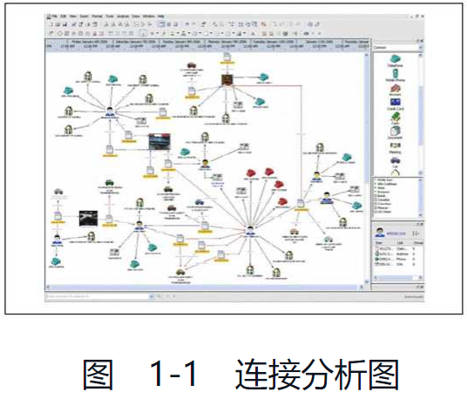
 |  | 社会网络分析的另一个表亲是连接分析（Link Analysis,LI）
 |  | 连接分析在很多方面都与社会网络分析相似——它们都使用节点（node）和边（edge）来描述关系
 |  | 连接分析允许不同的节点和边在同一个网络中混合出现。
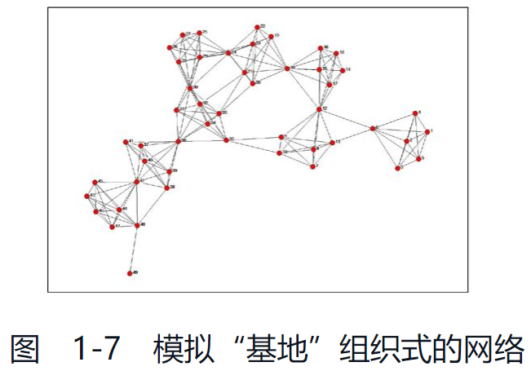
 | 非正式网络的力量
 |  | 以一个故事说明了非正式网络的重要性
 | 恐怖分子与革命者：社会网络的力量
 | 监狱中的社会网络
 | 恐怖组织的信息网络
 | 推特上的革命
 | 社交媒体与社会网络
 |  | 社会媒体能够维系并放大弱联系（weak tie）。
 |  | 弱联系被定义为需要较少或不需要情感联系的人们之间的社会联系
 |  | 以弱联系的力量来说，要想发挥作用，概率很低，但是弱联系的维系是零成本的（以时间投入而言）。
 |  | 而且，人类在能够维系的关系数量上就好像具有生物学上的限度。 |  |  |  |  |  | 罗宾·邓巴（Robin Dunbar）指出，我们的认知上限只有150人[3]。
 | 埃及革命与推特
第2章 图论速览
 | 什么是图
 |  | 图（graph）可以说是一种最普及的数学抽象形式
 |  | 社交图（social graph），或称为社会网络（social network）
 |  | 二元组（dyad）。每个二元组表示一个关系即传统图论中的边（edge）。
 |  | 如果图中的节点都是同一类型，就是单模图（1-mode graph）。如果图的关系由两类节点构成，那么它就是双峰（bimodal）或者二模（2-mode）图。
 | 邻接矩阵
 |  | 用数学的方式表示一个社会网络的基本方法是矩阵
 |  | 邻接矩阵的主要缺点是零单元（即“无边”单元）所占据的存储空间与其他单元一样大。
 |  | 在真实的社会网络中，存在大量的零单元。非零单元与零单元的比率称为密度（density）。
 |  | 社交网络规模越大，密度越低。
 | 边列表与邻接列表
 |  | 解决邻接矩阵占用存储空间较大这一问题的方法是用边列表（edge-list）来表示社会网络
 |  | 这个结构的不足是只允许边迭代，不能快速搜索或在图内进行遍历。
 |  | 邻接列表（adjacency list）这个结构对解析文本文件或写入数据库并不方便。
 |  | 实际上，我们通常在永久存储数据时使用边列表，在临时表征数据结构形式时使用邻接列表。
 | 哥尼斯堡七桥问题
 | 图的遍历与距离
 |  | 叶节点（leaf node）是指仅会有一个输入连接的节点。
 |  | 子节点（child node）是指与起始节点相连的节点；这个起始节点即为父节点（parent node）。
 |  | 同一个父节点（parent node）的两个子节点（child node）称为同级节点（sibling node）。
 | 深度优先搜索
 |  | 深度优先搜索（Depth-First Search,DFS）是一种在找到目标之前系统地遍历节点的盲目搜索。
 |  | 代码实现
 |  | NetworkX的深度优先搜索
 | 广度优先搜索
 |  | 广度优先遍历或搜索（Breadth-First Traversal or Search,BFS）是相对于深度优先搜索（DFS）而言的：
 |  | 它首先访问最邻近的节点，然后继续访问与该节点相邻的部分。
 |  | 广度优先搜索与深度优先搜索非常相似，它们之间唯一的区别是遍历时访问节点的顺序。
 |  | NetworkX的广度优先搜索
 |  | 广度优先搜索NetworkX的接口与深度优先搜索很相似，它们之间唯一的区别是：广度优先搜索必须定义起始节点。
 | 路径与漫步
 |  | 漫步（walk）是连接节点与边的另一种序列（很明显，当每一对节点之间的边不超过一条时，节点的序列就是一次漫步）。
 |  | 如果起始节点与终点节点不同，漫步就是开放的；如果相同，漫步就是封闭的。
 |  | 漫步的长度即为边的数目。
 |  | 路径（path）是指一次开放的、简单的（所有节点都不会经过两次）漫步。
 |  | 循环（cycle）是指一次封闭的、简单漫步。
 |  | 严格来说，路径长度可以为0，但循环长度不能为0
 | 迪杰斯特拉算法
 |  | 迪杰斯特拉算法（Dijkstra's Algorithm）。对于一个给定的顶点，可以计算出它到所有其他顶点的成本最低的路径。
 |  | 这里的“成本”由边的权重总和决定。
 |  | 这个算法也能计算两个给定顶点之间的最低成本路径。
 | 图的距离
 |  | 图的距离可以用很多方法测量：
 |  | 最短路径（非加权图）
 |  | 最简单的距离测量：只计算从A到B必须经过的边的数目。
 |  | 成本最低路径（加权图）
 |  | 在加权图中，每条边都有一个相应的值，称为权重。
 |  | 欧几里得距离
 |  |  | 欧几里得距离建立在节点相似性的基础上。
 |  |  | 在欧几里得空间中每个节点都被视为一个点，其坐标由邻接矩阵的行（或列）来定义。两点之间的距离与节点之间共有的邻居数目成比例
 |  |  | 欧几里得距离也被称为“向量相似性”，是向量空间检索模型的基础
 | 图的直径
 |  | 图的直径是指从一个顶点到另一个顶点必须经过的最大顶点数目（回溯路径、迂回路径或回路均排除在外）
 | 为什么重要
 |  | 图的距离是对图进行量化分析的一种方法。
 | 六度理论神话
 | 小世界网络
 |  | 研究普遍认为，社群的社会网络形状大都是这类小世界网络。
第3章 中心性、权力与瓶颈
 | 第一种社会网络分析指标称为“中心性”（centrality）
 | 样本数据
 |  | 滚雪球抽样法
 | 使用Python与NetworkX获取数据
 |  | ＞＞＞import networkx as net |  |  |  | NetworkX以图（graph）为基本数据结构。
 |  | ＞＞＞import urllib |  |  |  | NetworkX中的图数据结构就像Python的字典（dict）一样——一切都能循环，并根据键值读取。
 |  | ＞＞＞g=net.Graph()#创建空图 |  |  |  | 节点与边能够存储任意类型字典的属性和任意其他丰富类型的数据：
 |  | ＞＞＞g.add_edge('a','b')#插入一条连接a,b的边到图中，节点将自动插入
 |  | ＞＞＞g.add_edge('b','c')#再插入一条连接b,c的边
 |  | ＞＞＞g.add_edge('c','a')#再插入一条连接c,a的边
 |  | ＞＞＞net.draw(g)#输出一个三角形的图
 | 从LiveJournal读取节点与边
 |  | python代码解析略
 | 滚雪球抽样法
 |  | 在社会学中也称为连续抽样法或同伴推动抽样法
 |  | 如将其翻译成递归程序，则与广度优先遍历不完全一样。
 |  | 制约搜索深度的深层次原因是人类对社会网络的“可观测性的界限”（Horizon of Observability）。[3]
 |  | 在实践中，我们通常会限制搜索到二级水平（朋友的朋友）或三级水平（朋友的朋友的朋友）
 |  | python代码实现略
 | 保存和加载文件中的样本数据集
 | 中心性
 |  | 分析社会网络的首要方法是测量它的权力、影响力，或是人们的其他个人特征（建立在他们的连接模式上）。
 |  | 网络中谁更重要
 |  | 发现“名人” |  | 通常这样的人非常少，并且他们的受欢迎程度与其他人相比呈数量级的差异。
 |  | 程度中心性（degree centrality）
 |  |  | 节点度（node degree）简单来说就是所有与它有关的连接数量。
 |  | 网络科学研究者普遍发现，绝大多数实际网络的度分布服从幂律分布。由于幂律分布具备标度不变性，
 |  | 因此，网络科学研究者将度分布服从幂律分布的网络统称为无标度（scale-free）网络。
 |  | 发现八卦传播者
 |  |  | 与他人的距离（或反之说，亲密度）可以定义一个人在社会网络中的角色。
 |  |  | 这一原理是建立在亲近中心性（closeness centrality）这一测量指标基础上的。
 |  | 发现传播瓶颈或社群桥梁
 |  |  | 居间中心性（Betweenness centrality）建立在以下假设基础之上，即一个人如果可以把持传播通道的话，则他可能会获得更大的权力。
 |  |  | 居间中心性另一个重要作用就是它能够分辨出谁是“跨界者”（boundary spanners）
 |  | 整合
 |  | 谁是“灰衣主教”
 |  |  | 灰衣显贵（émin encegrise）法语称之为“灰衣主教”，是具有强大能量的顾问或决策者，寓意幕后高手。
 |  |  | 特征向量中心性（eigenvector centrality）与程度中心性的递归版本类似。
 |  | Klout分数
 |  |  | Klout分数是一个计算你所有社交媒体活动的测量指标
 |  |  | Klout分数在简明性上胜出，而在预测性上显得能力不足
 |  | PageRank：Google如何测量中心性
 |  |  | PageRank最初用于索引网页，但也可以应用到社会网络中，只要它们具备有向图
 |  |  | 计算PageRank是一个反复的过程，也称为时间算法（anytime algorithm）。
 |  |  | 在任何给定的时间内，它会返回一个结果，但如果计算时间更长的话，其结果的质量也会得到极大提高。
 |  |  | 从某种意义上说，PageRank类似于特征向量中心性，但它的算法在庞大社会网络和网络的时间推移中扩展性会更好。
 |  | 中心性测量不能告诉我们什么
 |  |  | 高中心性的空想家（或是大嘴巴）如何（或者说是为什么）被他们的追随者包围，是什么力量促使人们在争论中选择站在哪边，
 |  |  | 是什么力量使得网络连接在一起而又是什么离间了它们。
第4章 派系、聚类和组元
 | 组元和子图
 |  | 子图（subgraph）是由一个网络的部分节点及这些节点之间的连接构成的。
 |  | 组元（component）是由网络当中相互分隔的部分构成的。
 |  | 许多真实的网络，尤其是那些通过随机抽样搜集到的网络数据，存在很多组元。
 | 使用Python分析组元
 |  | NetworkX包含一个分析孤立的相互关联的组元的命令（connected_component_subgraphs（e））。
 |  | 这个命令可以根据各个相互关联的组元返回其相应的图对象的数组）
 | 网络中的岛屿
 |  | 有一种分析网络的技术称为“岛屿方法”（the island method）（参见图4-1）；这种方法尤其适合于分析权重网络，
 |  | 对于网络而言，使用“岛屿方法”意味着大的组元将被分割为小的组元，并且具有最多转发量的区域（子核）可以各自成为被单独分析的组元。
 |  | 使用岛屿方法时，我们所需要做的第一件事情是建立一个命令来提高“水平面高度”。
 | 子图——自我中心网
 |  | 自我中心网（Ego network）[1]是一个以某一特定节点为核心的子网络。
 |  | 分析一个网络半径大于3的自我中心网将会是一个错误。
 | 使用Python提取和可视化自我中心网
 | 三元组
 |  | 一个三元组其实就是三个节点以某种形式相互连接。
 |  | 闭合三元组的一个最简单的例子是“核心家庭”
 | 大学生联谊会研究——连接的稳定性与三元组
 |  | 三元组结构随着时间的推移是最稳定的
 | 三元组和恐怖分子
 | 禁止进入的三元组”和结构洞
 | 结构洞和边界跨越
 | 政治中的三元组
 | 有向三元组
 |  |  |  |  |  |  |  |  |  | 有向网络中所有可能存在的三元组
 |  |  |  |  |  |  |  |  |  | 第一个数字代表了双向连接的总数量。
 |  |  |  |  |  |  |  |  |  | 第二个数字代表了单向连接的总数量。
 |  |  |  |  |  |  |  |  |  | 第三个数字代表了不存在网络连接的总数量。
 |  |  |  |  |  |  |  |  |  | 母用来区分相同三元组的不同形式——U代表了“向上”，
 |  |  |  |  |  |  |  |  |  | D代表了“向下”，C代表了“传递”
 | 分析真实网络中的三元组
 |  | 对于一个真实网络的三元组分析的过程称为“三元组普查”（triad census）。
 |  | 三元组普查算法 |  | 一种仍未被纳入NetworkX的一种算法
 | 真实数据
 | 派系
 |  | 对于一个给定的图来说，一个派系被定义为其中的一个最大的完全子图（maximal complete subgraph）
 |  | 也就是说，群体中的每个个体都与其他的每一个人相连。
 |  | 从本质上讲，一个派系包含着几个相互重叠的紧密型三元组，并且继承着紧密型三元组的许多文化生成功能和放大特征。
 | 检测派系
 | 分层聚类
 | 算法
 | 城市聚类
 | 准备数据和聚类
 | 块模型
 |  | 一个块模型（block model）是一个从原始网络中提取出来的简化网络， !#$'(0178?@BCJLM
 |  | 其中处于同一个群集中的节点被看做一个节点，而所有原始节点之间的关系也被累加为块之间的关系。[1]
 | 三元组、网络密度和冲突
第5章 二模网络
 | 竞选资金是否影响选举
 |  | 以竞选的社会网络分析的例子切入点，分析了网络图。
 | 二模网络的理论
 |  | 现存的大多数网络数据都是二模的（双峰的或双向的）形式，
 |  | 也就是说，存在两种不同类型的节点，并且网络连接表示一群节点和另外一群节点之间的关系。
 |  | 社会学家提出一个概念：个体和群体的二元性（duality）。
 |  | 从本质上讲，这个概念是指人们的想法、态度和社会关系是由个体在群体中的身份所决定的，而群体的形成源于成员的态度。
 |  | 因为人们往往不仅具有一种群体成员身份，所以群体成员的身份可以看做分析和汇总个体之间的相似性和差异性的一种方法。
 | 隶属网络
 |  | 基于相似度或者相关程度的网络非常适合采用“岛屿方法”和聚类方法（参见第4章）。
 | 属性网络
 |  | 二模网络分析的另一个应用是基于同质性（homophily，希腊语，“喜欢相似的人或物”）的想法
 |  | 这个想法认为相对于具有不同兴趣或属性的人，具有相同兴趣或属性的人倾向于和相似的人交流并建立联系。
 |  | 这个理论并非是一个普适性的法则。如“异性相吸”
 | 一点数学知识
 |  | 邻接矩阵做矩阵乘法
 |  | 如果用PC乘以CP，“内部维度”（P）必须相同。两个矩阵的内部维度相互抵消，得到一个方阵CC。
 |  | AB*BC=AC；AC*CD=AD；AD*DA=AA这里形成了一个循环。
 | 二模网络实战
 |  | import networkx as net##导入二分(双峰)函数
 |  | from networkx.algorithms import bipartite as bi##从CSV文件中读取数据
 |  | ##我们使用rU模式读入数据，因为很多CSV文件是通过Excel创建的
 |  | r=csv.reader(open('campaign_short.csv','rU'))
 |  | g=net.Graph()##我们需要分开追踪不同类型节点
 |  | ##我们需要分开追踪不同类型节点
 |  | pacs=[]
 |  | candidates=[]##使用CSV文件中的边构建一个有向图
 |  | for row in r:
 |  | if row[0]not in pacs:
 |  | pacs.append(row[0])
 |  | if row[12]not in candidates:
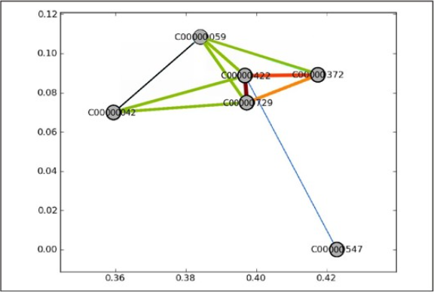
 |  | candidates.append(row[12])
 |  | g.add_edge(row[0],row[12],weight=int(row[10]))
 | 政治行动委员会网络
 |  | 构建的图对象可以用来计算一个政治行动委员会网络的隶属网络：
 |  | pacnet=bi.weighted_projected_graph(g,pacs,ratio=False)
 |  | pacnet=net.connected_component_subgraphs(pacnet)[0]
 |  | weights=[math.log(edata['weight'])for f,t,edata in pacnet.edges(data=True)]
 |  | net.draw_networkx(p,width=weights,edge_color=weights)
 | 候选人网络
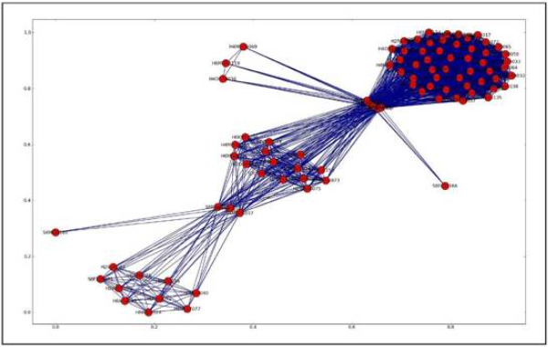
 |  | cannet=bi.weighted_projected_graph(g,candidates,ratio=False)
 |  | cannet=net.connected_component_subgraphs(cannet)[0]
 |  | weights=[math.log(edata['weight'])for f,t,edata in cannet.edges(data=True)]
 |  | net.draw_networkx(cannet,width=weights,edge_color=weights)
 |  | 之后的岛屿法，包括柱状图分析重绘数据图，省略。最终结果如右图。
 | 扩展多模网络
 |  | 以ACME公司为例构建社会网络模型。
第6章 信息扩散：像病毒一样传播开来
 | 本章中，我们将要尝试使你更加理解驱动扩散的原因以及你的决策如何驱动购买行为。
 | 病毒视频剖析
 |  | 假设给你的猫拍摄了一段非常可爱的视频，上传到YouTube网站
 |  | 是否正走在通往财富的道路上？答案是，不一定。这主要取决于谁看到了这段视频，以及他们在看完之后做了什么。
 |  | 首先，唯一看到视频的是位于你的自我中心网（ego network）中的成员，
 |  | 此时视频所获得的总浏览数量与你的粉丝数量（你的程度中心性）存在数学上的关联。
 |  | 但如果发生了一些其他事情并且你的朋友们转发了这个视频给他们的朋友或许会变得好起来。
 |  | 从一个无足轻重的事物变成一个必须分享的事物的质变过程表现在增长曲线上就是一个剧烈的转折，这也称为“临界质量”（critical mass）。
 |  | 如果到达了临界质量，它将呈指数增长直到达到饱和点
 |  | 觅母通过跨界者从一个社群传入另一个社群并确立一个新的临界质量和更高的饱和点是可能的。
 | 脸谱做对了什么
 |  | 脸谱所遵循的规则是在一个社群里到达饱和点之后才移入一个更大的社群。
 |  | 通过这种方式，从未错过临界质量，并且新的成员完美地嵌入他们来自其他学校的伙伴建构的社会结构中。
 | 如何估计临界质量
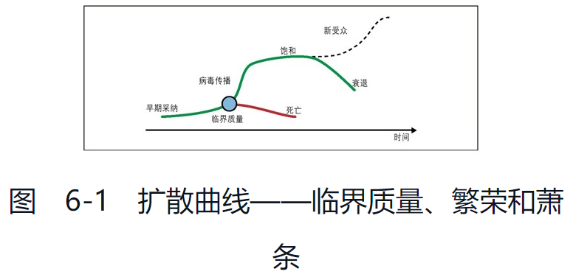
 |  |  |  |  |  |  | 当网络密度接近7%的时候将从线性增长（每一次增加一条连接）转化为病毒式扩散
 |  |  |  |  |  |  | 在一个较小的社群里更容易达到临界质量
 |  |  |  |  |  |  | 一个细分市场的高饱和度是通往其他细分市场的一个好跳板
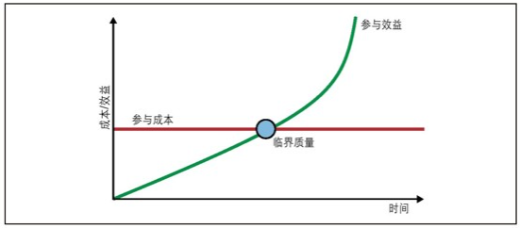

 | 维基经济的临界质量
 |  | 关于临界质量的问题还有一种看法——参与成本理论。
 |  | 当使用一个产品带来的收益超过其成本的时候，扩散将接近临界质量。
 |  | 如果没有到达成本/收益的平衡点，在网络中存在多少连接都是没有意义的，这是因为最终在这个网络中的扩散都会失败。
 | 内容（依旧）为王
 |  | 可以将信息的作用分解为几个维度的变量：
 |  |  | 相关性（Relevance） |  |  | 我是否关心？（以及其变体，显著性（saliency）——我现在是否在乎？）
 |  |  | 共鸣（Resonance） |  |  | 信息的内容和我所相信的内容是否一致？
 |  |  | 严重性（Severity） |  |  | 信息的内容有多好或多坏？
 |  |  | 紧迫性（Immediacy） |  |  | 这个信息是否需要（人们）马上行动？
 |  |  | 确定性（Certainty） |  |  | 这个信息的效果是否会导致某种痛苦或者快乐？或者这种概率非常小？
 |  |  | 信源（Source） |  |  | 信息来自哪里？我是否信任发出信息的人？这是否曾被人们所验证？
 |  |  | 娱乐价值（Entertainment value） |  |  |  | 信息是否好玩？是否耐读？
 |  | 异质性偏好
 |  | 突尼斯和埃及革命
 |  | 保罗·里维尔的夜奔
 |  | 电视广告
 |  | 连锁信
 |  | 搞笑猫图片
 |  | 有的信息强调商品的价值，有的信息剖析流行趋势。
 | 信息如何影响网络
 |  | 社会结构影响信息扩散，而信息则影响社会结构的变化。
 |  | 具有相同羽毛的鸟
 |  |  | 同质性的概念——节点之间建立的连接基于节点之间的相似度。
 |  |  | 身份同质性表示具有相同社会阶层、财富和地位的人（与随机的情况相比）更倾向于彼此相互联系。
 |  |  | 价值同质性表示倾向于与以相同方式思考或者喜欢相同东西的人彼此相互联系，不管阶层和地位如何。
 |  |  | 身份同质性和价值同质性的一个区别正是在于“可塑性”（malleability）。
 |  |  | 社会阶层和类别可被认为是永久的属性——社会流动通常是一个很缓慢的过程，因而无法通过社会网络分析把握。
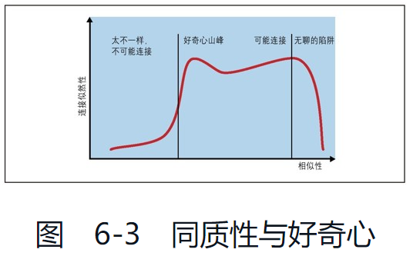
 |  |  | 与之相反，价值同质性则以互联网的速度变化着。
 |  | 同质性与好奇心
 |  |  | 好奇心（获取信息的内在动机），结果使得形成连接的可能性呈现双峰形状。
 |  | 跨界者
 | 弱关系
 |  | 格兰诺维特推理强关系增加同质化程度，所以当一个人需要新的信息，
 |  | 与他存在强关系的人缺乏任何新的信息。反之，通过弱关系联系的人们则完全不同。
 | 邓巴数字和弱关系
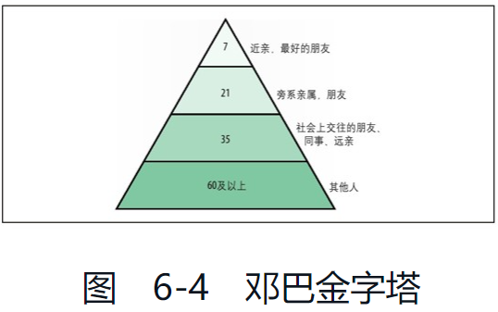

 | Python中的一个简单动态模型
 | 处于中间的影响者
 | 网络和信息的共同演化
 | 完整的模型代码可以从Github下载（https://github.com/maksim2042/SNABook/chapter6）。
 | 连接强度的邓巴金字塔——强关系很少见并且需要完全的共识（这也是很少见的），相反弱关系很容易建立并维持。
 | 为什么为网络建立模型
第7章 在现实世界中绘图
 | NetworkX是一个很好的工具，但有一个重要的局限：内存。
 | 中等规模数据：传统SQL关系数据库
 |  | 处理社会网络数据最好的方法，就是像我们处理其他数据那样，在数据库中直接存储和修改网络。
 |  | 在SQLite3中存储和修改NetworkX网络数据。
 | 大数据：未来，从今天开始
 |  | 互联网的高速发展带来了大量社会网络平台和海量数量；MapReduce系统已经以一种相当及时的方式达到成熟阶段。
 | 小数据——平面文件表达
 |  | 边列表文件
 |  |  | 存储网络数据最简单的方式就是采用边列表格式（EdgeList format）。
 |  |  | 除了简单，其主要优点是，可以很容易在Excel或其他表单中存储和读取。
 |  |  | 边列表文件无法包含关于节点的许多信息，但可携带关于边的任意量信息。
 |  |  | GML、GraphML和其他XML格式
 |  |  |  | GML（Graph Modeling Language，图建模语言）和GraphML是两个基于XML格式的远房亲戚。
 |  |  |  | GraphML更具结构性，因为它允许层次图、多重图和其他特殊情况，但对于社会网络分析来说，它们并无差别。
 |  |  | 总体上看，基于XML的图比其他任何基于文本的格式都更具表达力（结构性）。然而，我们要为其增加的文件规模和分析时间付出代价。
 |  | 古老的二进制格式——##h文件
 | 中等规模数据：数据库表达
 |  | 什么是游标
 |  |  | 游标（cursor）是用于遍历表的特殊数据库对象。
 |  | 什么是事务
 |  |  | 事务是一个安全功能，通过原子性执行批处理操作将数据从失败中恢复到正常状态，有助于防止查询错误。
 |  | 名字
 |  |  | 为了避免出现空格和其他违规行为的问题，我们使用Base64，[1]将名字转换成一个含有字母数字字符的MUSH：
 |  | 节点作为数据，属性作为什么
 |  |  | 节点/边的属性是对象字典。
 |  | 类
 |  | 函数与修饰符
 |  |  | 1.获取或创建游标 2.运行查询 3.connect.commit() 4.cursor.close()
 |  |  | “包装”（wrapping）函数的技巧通常作为修饰模式。
 |  | 适配器
 |  | 完整的源代码清单参见https://github.com/maksim2042/SNABook/tree/master/chapter7。
 |  | 使用二模数据工作
 | 社会网络和大数据
 |  | 大数据（Big Data）和云计算（cloud computing）是目前最喜欢的新流行术语。
 |  | NoSQL
 |  |  | NoSQL是基于经典关系数据库（有时彻底不同）的新数据库。NoSQL数据库通常不支持查询语言，并没有固定的模式。
 |  |  | 文件存储、键-值存储、对象存储、图数据库等都存在不同的变化。
 |  |  | BigTable
 |  |  |  | Google设计的一项文档存储装置，用来分发给各种廉价硬件。Google使用它来存储整个互联网。
 |  |  | HBase
 |  |  |  | 来自Apache软件基金会的BigTable开源克隆。此项目仍未完成，但进展迅速。
 |  |  | Hadoop
 |  |  |  | 不仅是数据库，而且包括ASF分发的存储和处理基本框架。Hadoop项目是非常了不起的大数据和云计算标准之一。
 |  |  | MongoDB
 |  |  |  | 一个突出的可扩展的高性能文件存储，可支持索引、查询和其他功能。以动态模式使用JSON文档。
 |  |  | CouchDB
 |  |  |  | ASF分发的另一个面向文档的数据库。安全运行都非常简单，也支持MapReduce形式的索引
 |  |  | Neo4j
 |  |  |  | 基于JAVA的一个高性能图数据库。
 |  |  | Hive
 |  |  |  | 与SQL类似，可以各种格式操作文本文件的数据库。
 |  | 现实中的数据结构
 |  |  | NoSQL数据库包含了多样性，而不试图强制统一数据。它们对数据类型要求非常自由，有时甚至不可知。
 |  |  | 若采用SQL数据库，数据摄取流看起来如下：
 |  |  |  | 1.首先，熟悉数据结构并尽可能设计一个合适的计划。
 |  |  |  | 2.读取数据流。对于每一份记录：
 |  |  |  |  | a.解析记录。
 |  |  |  |  | b.映射记录字段到一个INSERT查询。
 |  |  |  |  | c.执行查询，处理唯一约束。
 |  |  |  |  | d.选择性升级其他表格。
 |  |  | 在基于文本文件的NoSQL数据库中，流程如下：
 |  |  |  | 1.读取数据流。
 |  |  |  | 2.将记录写入文件。
 |  |  | 在关系型数据库中存储数据前，需要有一个计划。
 |  |  | NoSQL的根本不同在于可以先存储数据，然后决定如何诠释或处理——可以是我们想要的任何东西。
 | 计算复杂度
 |  | 分布式计算是将大任务分解为小的次级任务的技术，通过多个机器分发然后合并结果。
 |  | 横向扩展意味着NoSQL数据库非常适合云计算。
 |  | 我们可以通过简单调用更多硬件来解决这个问题的复杂性。分布式NoSQL数据库对大数据处理很有用。
 | 大数据很大
 | 运行大数据
 | 我们在分布什么
 |  | 一个计算节点的分布式集群需要某种方式来访问数据源。
 |  | ASF的Hadoop用HDF（Hadoop文件系统）和数据流功能来实现链式流程，使这件事变得容易。
 |  | Hadoop自动分配节点间的源数据块，控制其运行，并通过提供的Web界面监控其流程。
 |  | Amozon S3（简单存储服务）是Amazon提供的在线存储服务。
 |  | 它可分布亦可扩展，尽管这一装置严格保密，而且对于用户而言它在某些情况下看起来是一个巨大的磁盘，其他情况下是键-值存储。
 |  | S3对象可通过HTTP访问，使得它成为一个很好的Web存储媒介。S3可作为Hadoop的一个文件系统来访问。
 |  | MapReduce是Google创造的一个Hadoop支持的计算框架。
 |  | Hive是ASF的另一个项目，因其试图将SQL带回到NoSQL领域而独特。
 |  | Hive通过将SQL查询命令转变为MapReduce任务，并以SQL格式返回其结果的方式工作。
 |  | Hive有一个重要的功能，可以使用它们所称的SerDe（序列化与去序列化）来映射文件内容到列中，从而将平面文件作为SQL表格读写。
 |  | 不仅提供了CSV、JSON和正则格式的SerDes，而且可以加入更多。最大的优势是它能够在S3中读入一个文件集。
 |  | 尽管分布式NoSQL数据库很伟大，但是它缺乏一样能力：快速解决复杂问题——这正是关系数据库所擅长的。
 |  | 不管是任何解决方案，往往在大数据后端和SQL数据库表达层之间有一个中间地带——主要是关于大数据结果的存储和快速查询功能。
附录A 收集数据
 | 就本质而言，收集社会网络数据是一件侵犯隐私并且难以匿名的事情（因为每一个被试者都必须提供其他人的名字）
 | 调查工具必须经过伦理审查委员会（Institutional Review Board,IRB）[1]批准，并且行政机关的审查耗时耗力。
 | 以公司名义进行的调查，情况也不太乐观。
 | 收集到的数据不是对真实信任关系或者组织中正式和非正式小团体的识别。
 | 推特和其他社交网站的存在，使研究人员的工作更容易些。
 | 收集数据时在伦理道德上的注意事项
 |  | ·收集人类的数据会对他们的生活产生影响，或者是人们难以察觉的方式，或者是直接影响人们生活的方式
 |  | ·人们知道收集数据会影响他们的生活。如果他们认为通过某种方式可以改善他们的形象，他们就会操纵数据的收集。
 |  | ·因此，你不能完全信赖人们能够给你提供可靠的数据。
 | 老派做法
 |  | 从少数参与调查的被试者那里，通过精心设计的调查来收集数据是一种常见做法
 |  | 这个方法仅适用于小团体——问的问题越多，对调查的反馈率下降得越快；
 |  | 其他历史上采用的方法是派一个人类学家到目标人群中观察；在尽量不对自然发生的社交过程产生干扰的情况下，观察者把他看到的人际关系记录下来。
 |  | 没有经过慎重考虑研究被试者安全性而使用的任何研究工具（社会网络分析或者其他工具），会干扰本领域、研究方法和科学的自然性。
 | 挖掘服务器日志
 |  | 企业邮件服务器是一个社会网络数据的宝库。
 |  | 协作网络
 |  | 会议
 |  | 冷嘲热讽
 | 挖掘社交媒体网站
 |  | 社交媒体网站是一个很好的收集各种各样社会网络分析数据的来源。
 | 商业与投资
 |  | ·Crunchbase.com：一个了解创业公司的优秀数据源。
 |  | ·Yelp.com与FourSquare：既包含成千上万的当地企业，也包含用户对这些企业提交的评论。
 |  | ·SEC EDGAR数据库（http://www.sec.gov/edgar.shtml）：美国证券交易委员会（SEC）提供的EDGAR数据库，包括所有上市公司的原始电子化数据。
 | 政治、选举和法院
 |  | ·Opensecrets.org采用来自联邦选举委员会（FEC）的数据，并且已经对这些数据进行了筛选，以提供一个方便的数据查询接口。
 |  | Opensecrets数据的缺点是，它要比联邦选举委员会（FEC）直接公布的数据延迟公布，通常落后几个月。
 |  | ·OpenCongress.org提供直接的、实时同步的国会数据。
 |  | （http://www.opencongress.org/about/code）。主要的应用程序接口基于Ruby on Rails，但数据也可通过实时的RSS feed得到。
 |  | ·USASpending.gov通过应用程序接口以CSV文件的形式提供政府合同和分包数据（http://usaspending.gov/data）。
 | 博客和社会化书签
 |  | ·LiveJournal.com是最容易收集数据的
 |  | ·Technorati.com是博客的搜索引擎。遗憾的是，它的API在2009年就下线了，不能再用。
 |  | ·Digg.com和Reddit.com都提供了一个“社会化书签”服务，人们会发布连接，其他人对它们进行投票
 |  |  | Reddit确实展现的是“蜂群思维”
 | 推特数据采集
 | 脸谱 | 两类数据可以很容易获得：自我中心网络数据和公开页面数据。
 | 私人关系网络
 | 脸谱社交图API
 |  | 脸谱返回的社交图（Social Graph）数据很丰富，并且与脸谱社交图API交互能够进行深度数据挖掘。
 |  | 一些开源项目能够帮助我们直接使用Python与脸谱社交图交互，包括：
 |  |  | ·https://github.com/emre/fb.py
 |  |  | ·https://github.com/andymckay/python-facebook-graph
 |  |  | ·https://github.com/gsiegman/python-facebook
附录B 安装软件
 | 为什么我们爱Python
 |  | 它奇迹般地结合了我们需要的所有优点：它的运行速度难以置信的快，可以很容易地开发出复杂而健壮的企业级系统，
 |  | 而且随着开发规模的扩大，其设计仍能够保持清晰。
 | 探索性编程
 |  | Python是一种可以在交互和查询中愉悦使用的语言。
 |  | 在使用Python语言时，与其琢磨某个特殊的特性或怪异的语法，还不如直接动手试一试。
 |  | IPython
 |  |  | IPython是一个增强的Python shell和交互式并行计算架构。
 |  |  | IPython中有专门为matplotlib准备的一个pylab模式。
 |  | NetworkX
 |  |  | NetworkX是一个用来创建、操作和研究复杂网络结构、动态和功能的Python包：
 |  | matplotlib
 |  |  | matplotlib依赖于numpy，其安装过程可能比较复杂。
 |  |  | ·NumPy下载地址：http://sourceforge.net/projects/numpy/files/NumPy/
 |  |  | ·matplotlib下载地址：http://sourceforge.net/projects/matplotlib/files/matplotlib/
 |  |  | matplotlib提供了一个全面的在线指南：http://matplotlib.sourceforge.net/users/installing.html
 |  | pylab：通过IPython使用matplotlib
 |  |  | pylab是一个MATLAB式的环境[2]：http://matplotlib.sourceforge.net/users/shell.html

